N2.2L ME
Moneda | 2017-03-31 | 2016-12-31
 | $ | $
Dólar Estadounidense | 663.97 | 710.16
Euro | 709.37 | 774.61
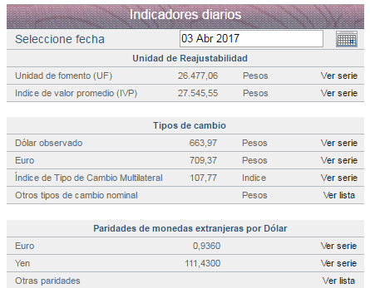
 |  |  | Ítem | Vida útil (años) mínima
 |  |  | Edificios | 25
 |  |  | Planta y equipo | 5
 |  |  | Equipamiento de tecnologías de la información | 4
 |  |  | Instalaciones fijas y accesorios | 5
 |  |  | Vehículos de motor | 7
 |  |  | Mejoras de bienes arrendados | 5
 |  |  | Otras propiedades, planta y equipo | 5

 |  |  |  | Nombre de filial significativa | Aguas | Aguas | Essal S.A.
 |  |  |  |  | Cordillera S.A. | Manquehue S.A.
 |  |  |  | Rut | 96.809.310-k | 89.221.000-4 | 95.579.800-5
 |  |  |  | País | Chile | Chile | Chile
 |  |  |  | Moneda funcional | Pesos chilenos | Pesos Chilenos | Pesos chilenos
 |  |  |  | Porcentaje de participación en filial significativa | 99.99% | 100.00% | 53.51%
 |  |  |  | Porcentaje poder de voto en filial significativa | 99.99% | 100.00% | 53.51%
 |  |  |  | Porcentaje sobre valores consolidados
 |  |  |  | Margen de contribución | 8.38% | 2.07% | 6.06%
Moneda | 2016-06-30 | 2015-12-31 |  | Propiedades, planta y equipos | 7.63% | 4.17% | 15.83%
Acciones serie A | 5,811,030,417 | 5,811,030,417 |  | Resultado del período | 10.73% | 2.63% | 2.92%
Acciones serie B | 307,934,743 | 307,934,743

